Sheet1
 |  | Reporte de pruebas del sistema GPRD

Fecha: | 28 de Junio de 2013 |  |  |  | Observaciones generales: | En cada caso de prueba se inicio sesión desde cero, hacinedo una limpieza total del navegador
Descripción: | En el presente reporte de pruebas se intenta identificar el minuto en que la configuración de CakePhp aparantemente respeta la configuación dada para la Sesión

Tiempo difinido en core.php | Minuto en el que dejo de reaccionar el combo | Venció la sesión | Navegador | Se interactúo con el sistema | Observaciones | Parámetros de configuración
5 min | 00:05:01 min |  | Google Chrome v 27.0.1453.117 |  | Era el minuto 14 y aún se podia mover el usuario dentro del sistema sin problema | 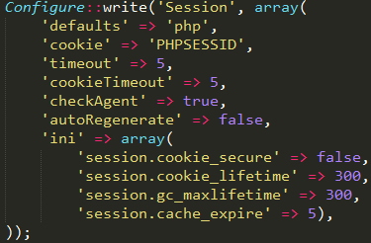
10 min | 00:10:11 min |  | Google Chrome v 27.0.1453.119 |  | Era el minuto 17 y aún se podia mover el usuario dentro del sistema sin problema | 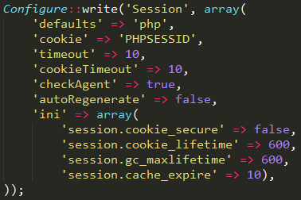
15 min | 00:15:20 min |  | Google Chrome v 27.0.1453.121 |  | Era el minuto 00:16:09 y aún se podia mover el usuario dentro del sistema sin problema | 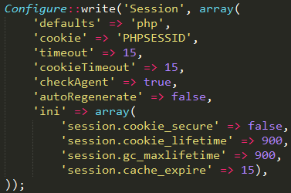
20 min | 00:20:30 min |  | Google Chrome v 27.0.1453.122 |  | Era el minuto 00:21:10 y aún se podia mover el usuario dentro del sistema sin problema | 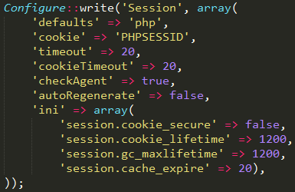
25 min | 00:25:17 min |  | Google Chrome v 27.0.1453.123 |  | Era el minuto 00:25:58 y aún se podia mover el usuario dentro del sistema sin problema | 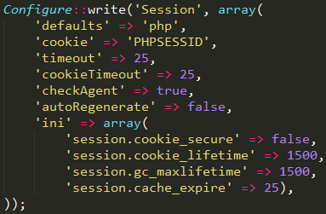
30 min | 00:31:12 min |  | Google Chrome v 27.0.1453.124 |  | Era el minuto 00:31:54 al intentar moverse a 'proponer recurso' el sistema desloguea al usario y lo direcciona a la pantalla de incio de sesión de IDU | 